Hoja1
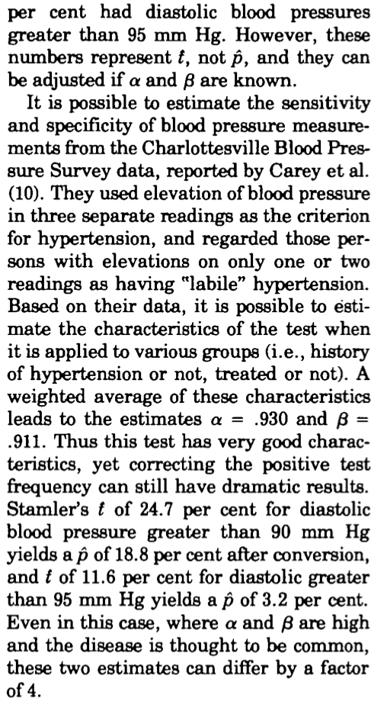
 | Lim_inf | Lim_sup | P | Var
p | 21% | 25% | 23% | 0.01%
Sensibilidad | 88% | 94% | 92% | 0.02% | 92%
Especificidad | 98% | 100% | 99% | 0.003% | 99%

var(q)

 |  |  | 22.92 | 25.186813187 |  | La especificidad cercana al 100%, no tenemos falsos positivos; todos los negativos son verdaderamente sanos
 |  |  | 0.91
 |  |  |  |  |  | La sensibilidad del 88%, un 12% de los positivos pudeiran ser sanos; entonces, la prevalencia debe decrecer

La especificidad es casi 1, |  |  |  |  |  | 18.181818182
 |  |  |  |  |  |  |  |  | RT-PCR en tiempo real |  |  | Estos son los datos de la validación. En efecto, la corrección para la especificidad es casi 0, pero para la sensibilidad de 326 PCR+ solo clasificamos como positivos a 300 con la prueba de Roche; es decir, si vemos solo los resultados de Roche, tendriamos que sumarles 26 casos para tener el mismo nivel que PCR, la prevalencia debería subir
 |  |  |  |  |  |  |  |  | Positivo | Negativo | nt
 |  |  |  |  |  |  | ROCHE | Positivo | 300 | 1 | 301
 |  |  |  |  |  |  |  | Negativo | 26 | 209 | 235
 |  |  |  |  |  |  |  | nt | 326 | 210 | 536

 |  |  |  |  |  | https://www.stat.cmu.edu/~hseltman/files/ratio.pdf |  |  |  | Var
 |  |  |  |  |  |  |  | sensibilidad | 0.9202 | 0.0225%
 |  |  |  |  |  |  |  | especificidad | 0.9952 | 0.0023%
 |  |  |  |  |  |  |  | p1 | 0.232 | q1 | 0.248

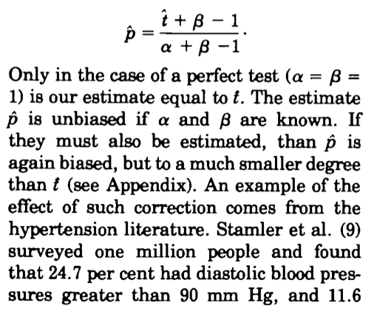

Como las mediciones son independientes P y S

Como ejemplo | q_calculada | q_aproximada | Suponiendo independencia
 | 24.2% | 25.0% | 0.014% |  |  |  | Ejemplo de Rogan y Gladen (1978)
Lim_inferior | 21.9%
Lim_superior | 26.5% |  |  |  |  |  | alfa | sen | 0.93
 |  |  |  |  |  |  | beta | sp | 0.911
 |  |  |  |  |  |  | t1 (diastolica) | p1 | 0.247 | q1 | 0.188
 |  |  |  |  |  |  | t2 (sistolica) | p2 | 0.116 | q2 | 0.032

